18.3L
 | โครงการสอบเทียบอาคารชลประทาน
 | สำนักบริหารจัดการน้ำและอุทกวิทยา กรมชลประทาน
 | (งบประมาณเงินทุนหมุนเวียนเพื่อการชลประทาน ปี 2558)

1 | ข้อมูลทางกายภาพ
 | 1.1 ข้อมูลระบบส่งน้ำที่ตั้งของอาคาร
 | - ข้อมูลทั่วไปของอาคาร |  | ทรบ.ปากคลองซอย 18.3 L |  |  |  | อาคาร
 | - โครงการ |  | โครงการส่งน้ำและบำรุงรักษา กิ่วลม-กิ่วคอหมา
 | - ตำแหน่งที่ตั้ง กม. |  | 18+300 |  |  |  | คลองสายใหญ่
 | อำเภอ |  | เมือง |  |  |  | จังหวัด | ลำปาง
 | - พิกัด |  | N 18º24'55.67'' |  | E 099º33'26.97''
 | - ลักษณะคลอง |  | ÿ คลองดิน |  | ÿ คลองดาดคอนกรีต

 | 1.2 ข้อมูลอาคาร
 | - ชื่ออาคาร
 | - ประเภทบาน ÿ ประตูระบายน้ำบานตรง (Sluice gate) |  |  |  |  | 2 | บาน
 |  |  | ขนาดบาน | กว้าง |  | 0.50 | เมตร
 |  |  |  | สูง |  | 0.80 | เมตร
 | - ระดับพื้น Inlet |  |  |  |  | - | เมตร (ร.ท.ก.)
 | - ระดับพื้น Outlet |  |  |  |  | - | เมตร (ร.ท.ก.)
 | - ระดับพื้นธรณีอาคาร |  |  |  |  | 0.10 | เมตร (ร.ส.ม.)
 | - ปริมาณน้ำไหลผ่านสูงสุด |  |  |  |  | - | ลูกบาศก์เมตร/วินาที
 | - รัศมีความโค้งของบาน (สำหรับบานโค้ง) |  |  |  |  | - | เมตร

 | 1.3 รูปภาพอาคารชลประทาน
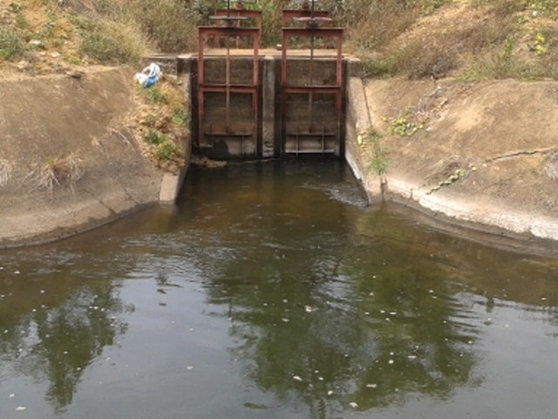

2 | ข้อมูลการสอบเทียบอาคารชลประทาน
 | ÿ ประตูระบายน้ำบานตรง (Sluice gate)
 | ÿ การไหลแบบอิสระ (Free flow)
 | สูตรการคำนวนสอบเทียบอาคาร

 | เมื่อ | Q = ปริมาณน้ำผ่านอาคาร (ลบ.ม./วินาที)
 |  | C = สัมประสิทธิ์ปริมาณน้ำเมื่อการไหลเป็นแบบอิสระ
 |  | L = ความกว้างของช่องประตูระบาย (เมตร)
 |  | Go = การเปิดบาน (เมตร)
 |  | H = ระดับน้ำด้านหน้าประตู - ระดับน้ำด้านท้ายประตู (เมตร)
 |  | g = ความเร่งเนื่องจากแรงโน้มถ่วง (เมตร/วินาที)

ที่ | ระดับน้ำ | ระดับ | H |  | ระยะเปิดบาน | Q | H/Go | Cd
 | ด้านเหนือน้ำ | ธรณี |  |  | (Go)
 | ม.(รทก./รสม.) | ม.(รทก./รสม.) |  |  | ม. | ลบ.ม./วินาที
1 | 1.03 | 0.10 | 0.93 | 4.2716 | 0.70 | 0.725 | 1.329 | 0.242
2 | 1.10 | 0.10 | 1.00 | 4.4294 | 0.55 | 0.601 | 1.818 | 0.247
3 | 1.14 | 0.10 | 1.04 | 4.5172 | 0.40 | 0.434 | 2.600 | 0.240
4 | 1.16 | 0.10 | 1.06 | 4.5604 | 0.25 | 0.266 | 4.240 | 0.233

สอบเทียบอาคาร ทรบ.ปากคลองซอย 18.3L โครงการ ส่งน้ำบำรุงรักษา กิ่วลม-กิ่วคอหมา

3 | ข้อมูลการเปิดบานในระดับต่างๆ

ที่ | ระดับน้ำ | ระดับธรณี | H | ระยะเปิดบาน | H/Go | Cd | ปริมาณน้ำไหลผ่าน
 | ด้านเหนือน้ำ |  |  | (Go)
 | ม.(รทก./รสม.) | ม.(รทก./รสม.) |  | ม. |  |  | ลบ.ม./วินาที
1 | 1.03 | 0.10 | 0.93 | 0.70 | 1.329 | 0.245 | 0.7332
2 | 1.10 | 0.10 | 1.00 | 0.55 | 1.818 | 0.243 | 0.5927
3 | 1.14 | 0.10 | 1.04 | 0.40 | 2.600 | 0.240 | 0.4341
4 | 1.16 | 0.10 | 1.06 | 0.25 | 4.240 | 0.234 | 0.2666

หมายเหตุ สามารถนำไปใช้คำนวณในการยกบานระบายที่ระดับต่างๆ โดยป้อนข้อมูลระดับด้านเหนือน้ำและระดับที่ต้องการยกบาน
 | จะสามารถทราบปริมาณน้ำไหลผ่านอาคารได้ (กรอกข้อมูลในช่องว่างเท่านั้น ยกเว้นช่องสีทึบ)

